CROQUIS
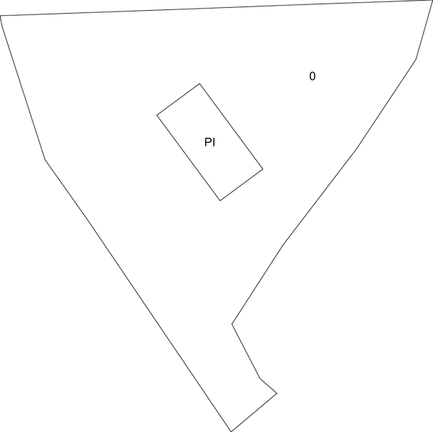

 | MINISTERIO DE HACIENDA Y FUNCIÓN PÚBLICA |  | SECRETARÍA DE ESTADO DE HACIENDA DIRECCIÓN GENERAL DEL CATASTRO

FICHA RESUMEN
GERENCIA-MUNICIPIO: 24084 HOSPITAL DE ORBIGO |  | Nº EXPEDIENTE: 207211.24/25

REFERENCIA CATASTRAL: 3850001TN6035S |  | DIRECCIÓN: CR LEON ASTORGA-PU 20
CROQUIS - FOTOGRAFÍA

